Solicitud gráfica
 | Área: | Matemáticas |  |  | Fecha:
 | Grado: | 8 |  |  | 2016-02-15
 | Título del tema: | Los métodos de razonamiento |  |  | ¿Cuaderno de estudio o recurso? | Recurso
 | Editor: | Josué Malagón |  |  | Motor del recurso | M8A

 | Código guión o recurso: | MA_08_08_CO_REC20 | ← Para determinar este código, visite la hoja de Ayuda
 |  |  |  |  | ESPECIFICACIÓN DE ARCHIVOS A ENTREGAR
Núm. | Archivo Shutterstock o ruta en web | Imagen para: | Tipo | Ubicación de la imagen en el recurso M8A | Nombre imagen SMALL | Tamaño imagen SMALL | Nombre imagen ZOOM | Tamaño imagen ZOOM | Descripción | Observaciones
IMG01 | ver observaciones | Recurso M8A | Ilustración | Contenido | MA_08_08_CO_REC20_IMG01n.png | 286 x 286 px | MA_08_08_CO_REC20_IMG01a.png | 500 x 500 px | Pregunta uno, es un polígono regular, en su interior se forman tres triángulos iguales | 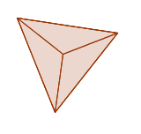
IMG02 | ver observaciones | Recurso M8A | Ilustración | Contenido | MA_08_08_CO_REC20_IMG02n.png | 286 x 286 px | MA_08_08_CO_REC20_IMG02a.png | 500 x 500 px | Pregunta uno, imagen ampliada, son tres polígoos regulares, en su interior se forman tres, cuatro y cinco tripangulos iguales | 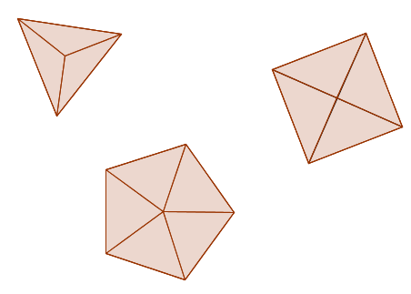
IMG03 | ver observaciones | Recurso M8A | Ilustración | Contenido | MA_08_08_CO_REC20_IMG03n.png | 286 x 286 px | MA_08_08_CO_REC20_IMG03a.png | 500 x 500 px | Pregunta dos, es un polígono con 6 lados (de diferente medida), se trazan las diagonales, los puntos en las aristas se deben dejar | 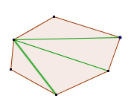
IMG04 | ver observaciones | Recurso M8A | Ilustración | Contenido | MA_08_08_CO_REC20_IMG04n.png | 286 x 286 px | MA_08_08_CO_REC20_IMG04a.png | 500 x 500 px | 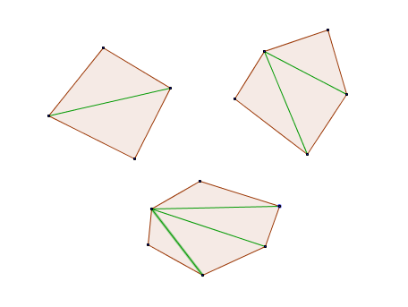 Pregunta dos ampliada, son varios polígonos, se trazan sus diagonales desde un punto determinado, dejar los puntos en las aristas.
IMG05 | ver observaciones | Recurso M8A | Ilustración | Contenido | MA_08_08_CO_REC20_IMG05n.png | 286 x 286 px | MA_08_08_CO_REC20_IMG05a.png | 500 x 500 px | Pregunta tres, arreglo de números
IMG06 | ver observaciones | Recurso M8A | Ilustración | Contenido | MA_08_08_CO_REC20_IMG06n.png | 286 x 286 px | MA_08_08_CO_REC20_IMG06a.png | 500 x 500 px | Pregunta tres, imagen ampliada | 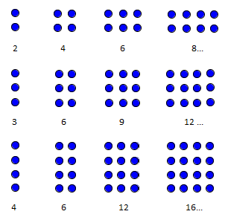
IMG07 | ver observaciones | Recurso M8A | Ilustración | Contenido | MA_08_08_CO_REC20_IMG07n.png | 286 x 286 px | MA_08_08_CO_REC20_IMG07a.png | 500 x 500 px | Pregunta cuatro | 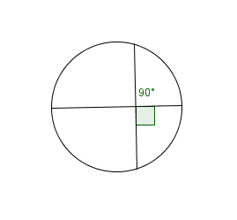
IMG08 | ver observaciones | Recurso M8A | Ilustración | Contenido | MA_08_08_CO_REC20_IMG08n.png | 286 x 286 px | MA_08_08_CO_REC20_IMG08a.png | 500 x 500 px | Pregunta cuatro ampliada | 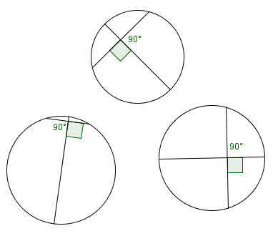
IMG09 | ver observaciones | Recurso M8A | Ilustración | Contenido | MA_08_08_CO_REC20_IMG09n.png | 286 x 286 px | MA_08_08_CO_REC20_IMG09a.png | 500 x 500 px | Pregunta cinco, nombres de los ejes del plano cartesiano deben estar en mayúscula y cursiva, tener cuidado con el tamaño de los menos | 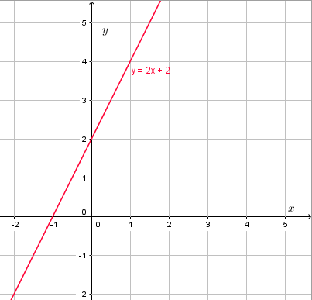
IMG10 | ver observaciones | Recurso M8A | Ilustración | Contenido | MA_08_08_CO_REC20_IMG10n.png | 286 x 286 px | MA_08_08_CO_REC20_IMG10a.png | 500 x 500 px | Pregunta cinco imagen ampliada, nombres de los ejes del plano deben estar en mayúscula y cursiva, la fórmula de la recta azul es: y = x - 1 | 